BUG管理表
bug管理表
质检系统BUG管理表 |  |  |  |  |  |  | 项目编号：
编号 | 所属模块 | Bug描述 | 提出人 | 提出时间 | Bug类型 | 问题级别 | 解决措施 | 当前状态 | 开发人员 | 相关截图
1 | 样品登记 | 流转单打印人、检验依据没有成功打印到流转单；检验项目排列混乱 |  |  |  |  |  |  |  | 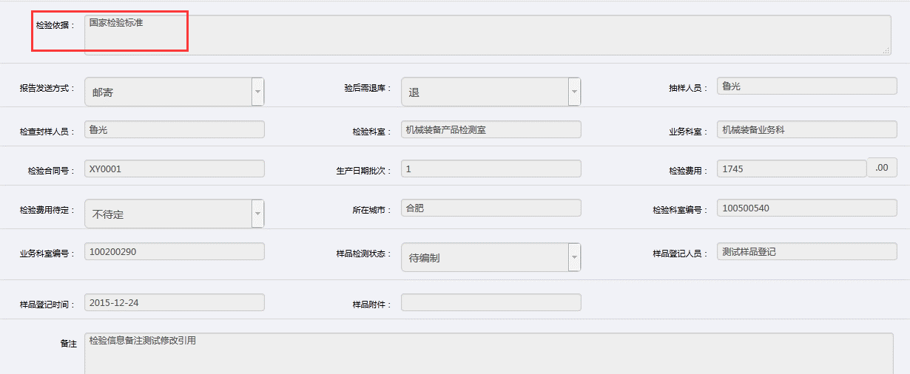 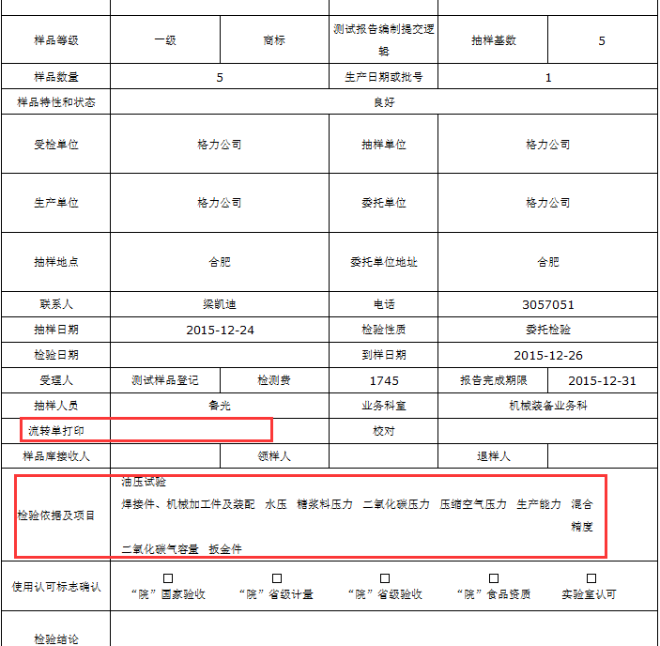
2 | 样品登记 | 样品登记修改后的检验信息中的检验项目、检验费用都制空了，没有进行上次登记内容引用 |  |  |  |  |  |  |  | 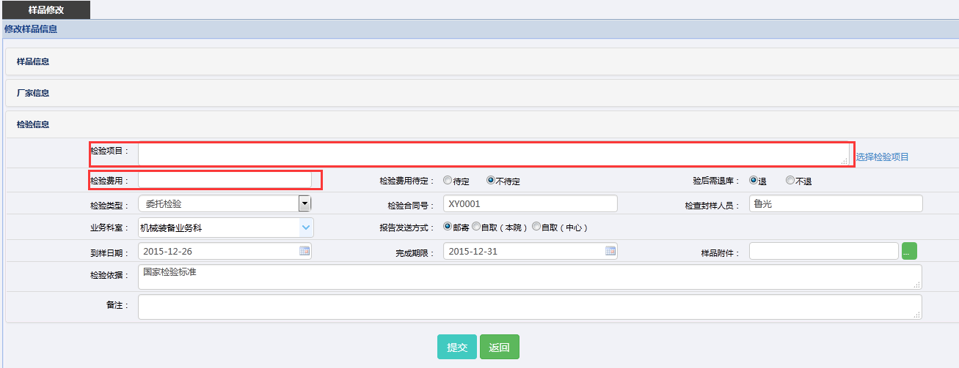
3 | 样品登记 | 样品附件无法添加
4 | 样品登记 | 样品登记的是机械装备产品，而在样品信息查看时却是化工产品 |  |  |  |  |  |  |  | 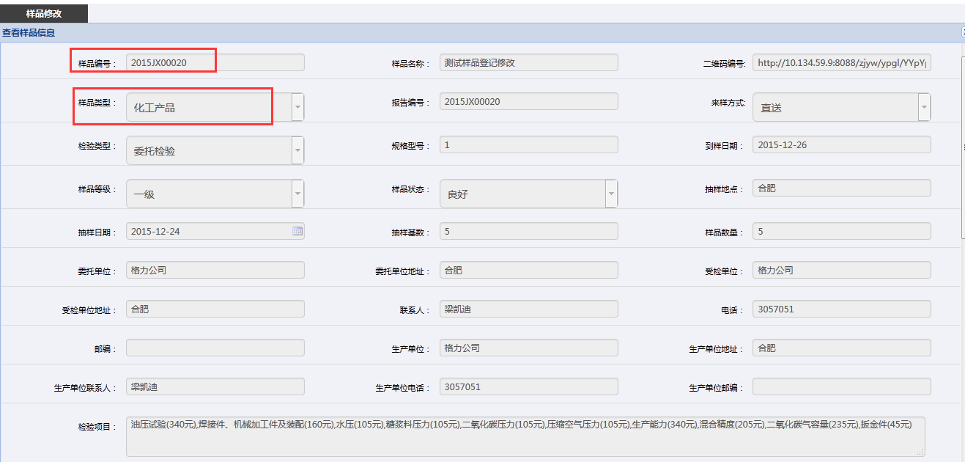 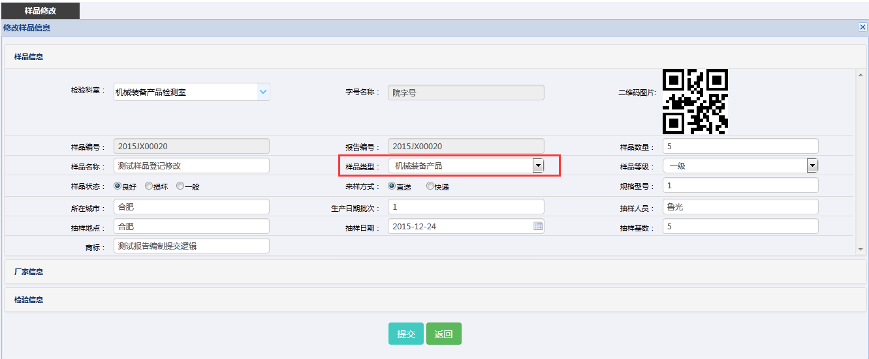
5 | 检验任务分配 | 检验任务分配后历史流程记录错误 |  |  |  |  |  |  |  | 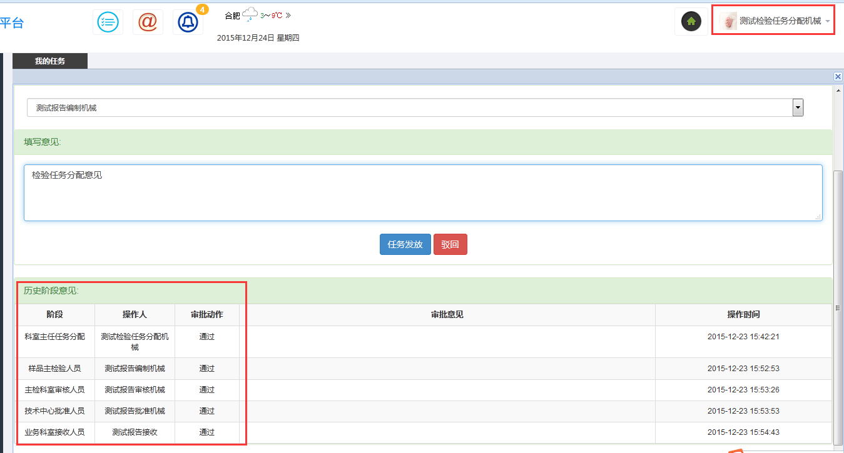
6 | 报告编制 | 报告编制人员编辑报告前对样品信息更改时检验项目和检验费用没有引用之前的条目和费用 |  |  |  |  |  |  |  | 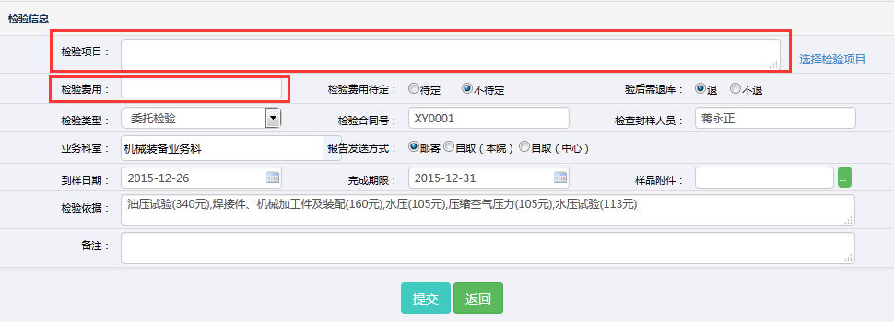
7 | 报告编制 | 报告还没编制就可以提交检验报告 |  |  |  |  |  |  |  | 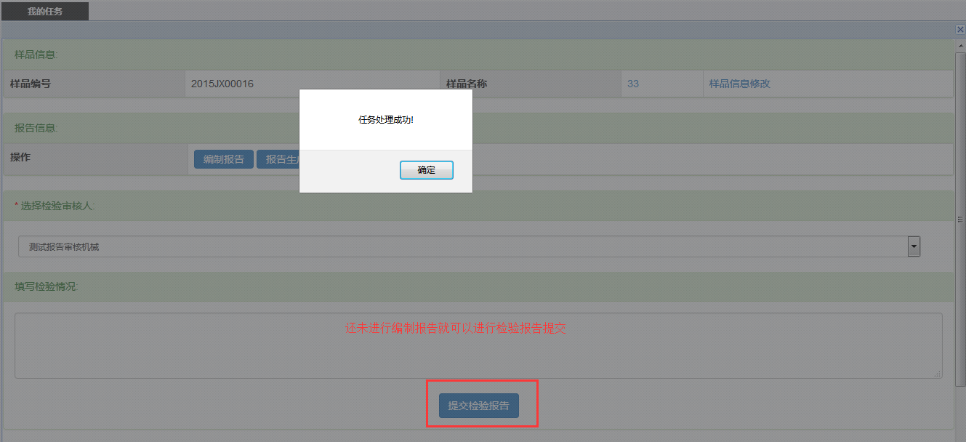
8 | 报告编制 | 报告预览需要缩小后关闭， |  |  |  |  |  |  |  | 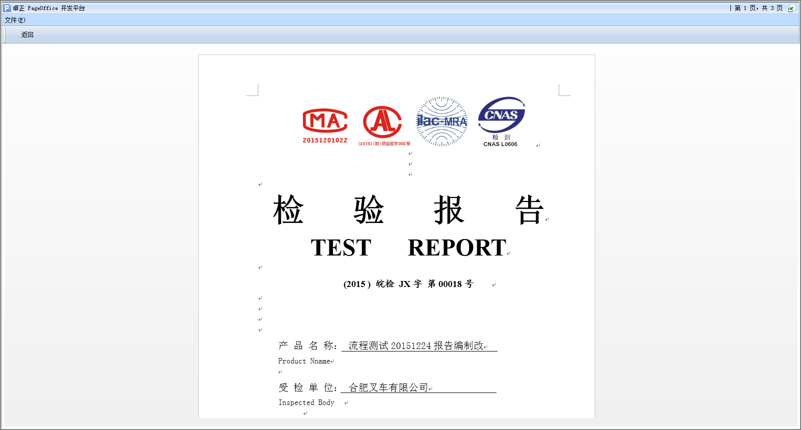 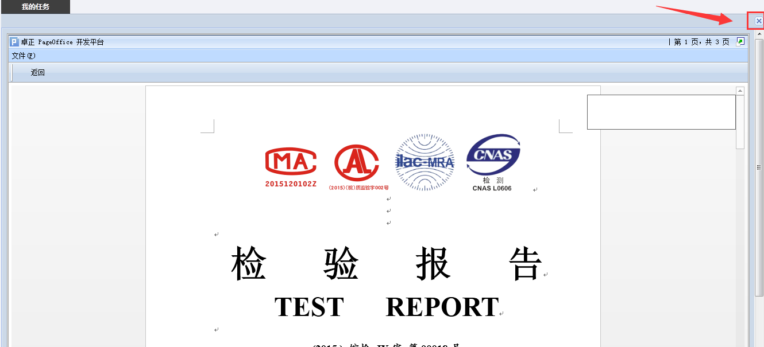
9 | 报告编制 | 报告编制完成后提交显示返回
10 | 报告编制 | 抽样日期、到样日期、检验日期质检没做先后限制 |  |  |  |  |  |  |  | 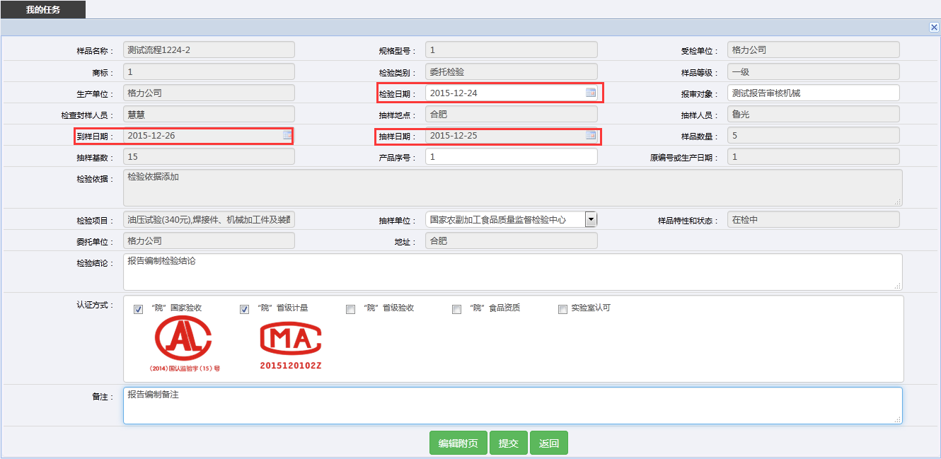
11 | 报告编制 | 报告生成提示错误页面 |  |  |  |  |  |  |  | 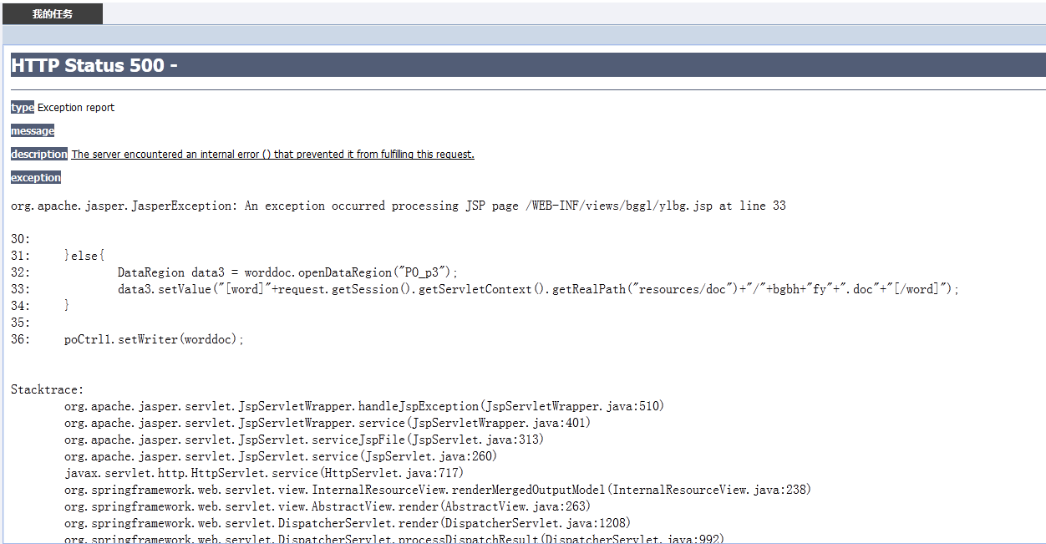
12 | 报告编制 | 检验报告未生成也可以进行报告提交 |  |  |  |  |  |  |  | 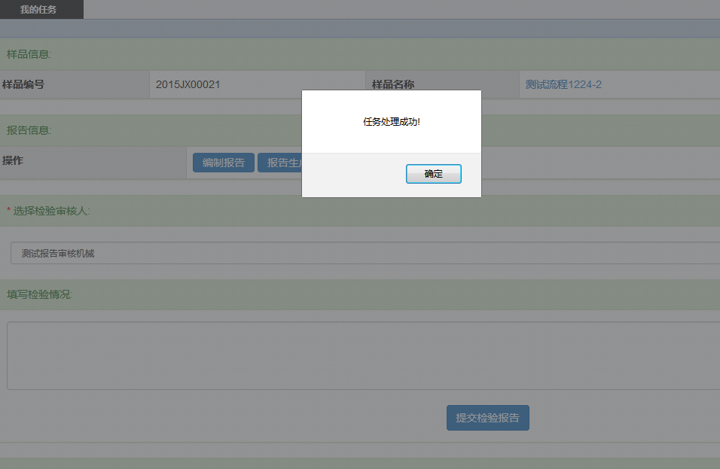
13 | 报告审核 | 报告审核前进行报告预览报错 |  |  |  |  |  |  |  | 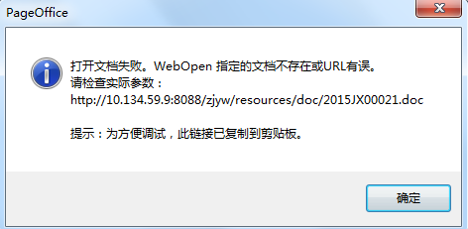
14 | 报告信息 | 归档后的报告打印不出正确的结果 |  |  |  |  |  |  |  | 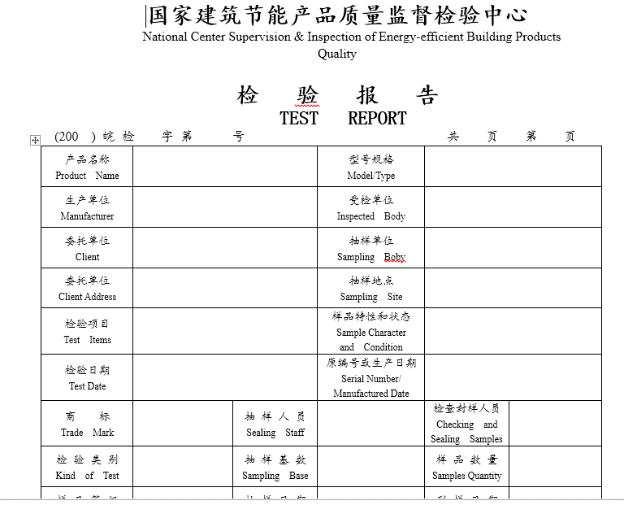
15 | 报告收费 | 历史缴费信息无法查看
16 | 样品登记 | 流转单打印出错 |  |  |  |  |  |  |  | 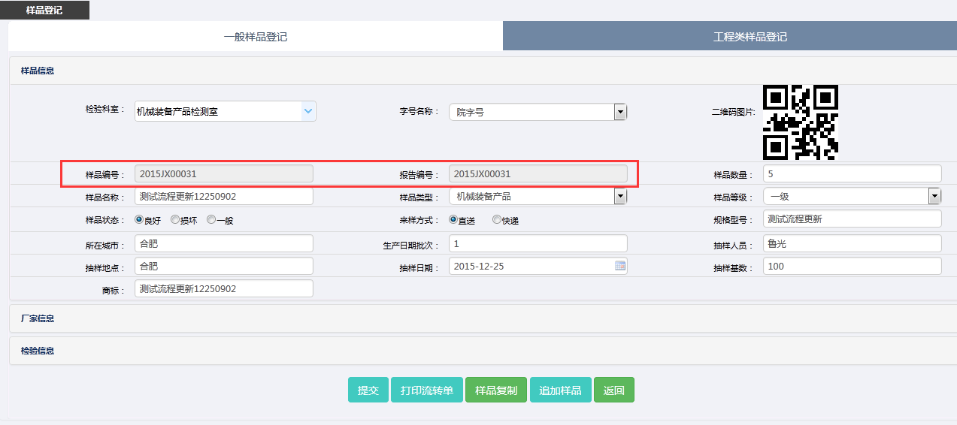 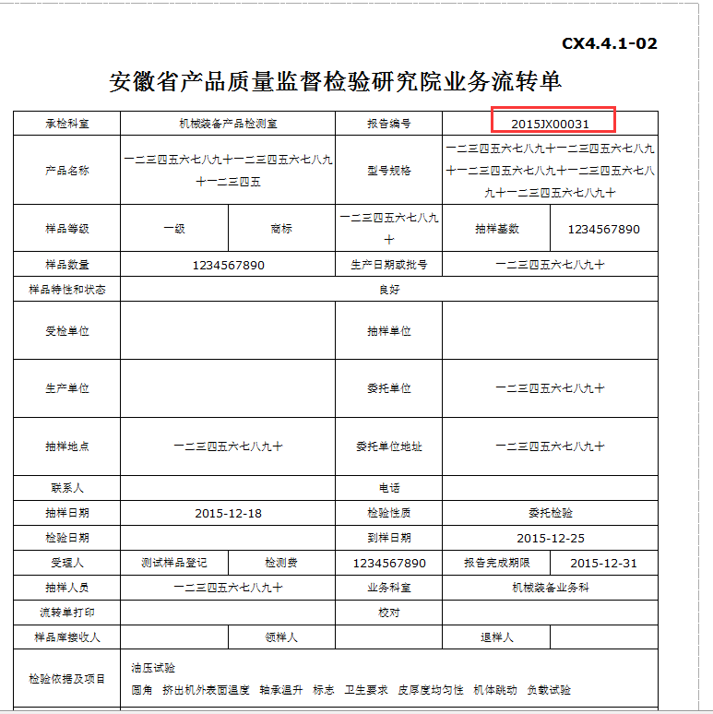
17 | 样品查看 |  |  |  |  |  |  |  |  | 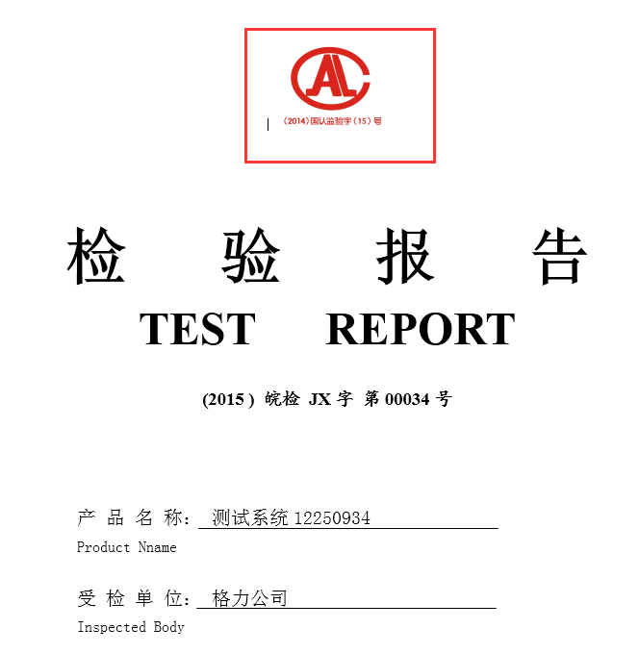
18 | 报告生成 | 报告生成没有正确的将认证方式写入到生成的检验报告中
19

(1)“问题级别”可以分为四种：十分严重、严重、一般、轻微
(2) “bug类型”可以分为：编码错误、设计缺陷、性能问题
(3)“当前状态”可分为两种：Open、Closed

